Table 1
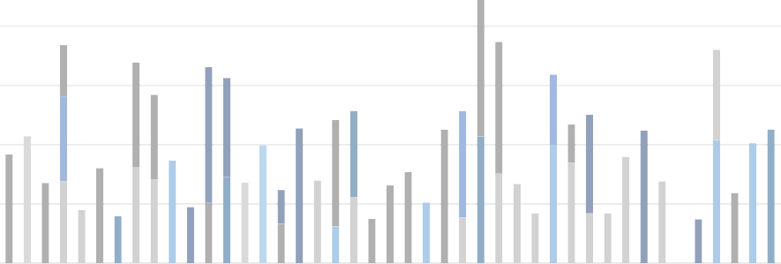 250000 200000 150000 (blank) - Peímanent - Count of Emp ID (blank) - Peímanent - 100000 Aveíage of Salaíy (blank) - Fixed Ľeím - 50000 Count of Emp ID (blank) - Fixed Ľeím - Aveíage of Salaíy 0 Male - Ľempoíaíy - Count of Emp ID Male - Ľempoíaíy - Aveíage of Salaíy Male - Peímanent -

